Acta
Validar
 | Orden
 |  | Fecha de Legalizcacion
 |  | Estado de la Orden
 |  | Pendiente de Acta
 |  | Contrato Definido
 |  | Excluida de Acta

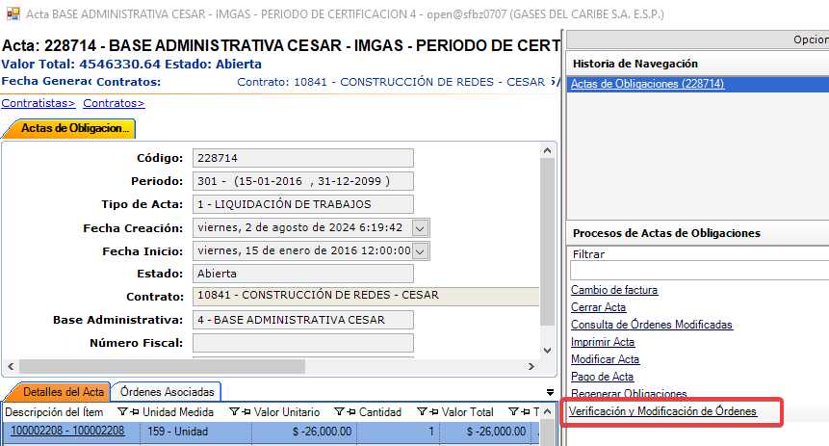
 | Contrato
 |  | Estado
 |  | Fecha de Finalizacion
 |  | Tipo de trabajo relacionado al contrato
 |  | Tipo de trabajo relacionado al tipo de contrato

 | Unidad Operativa
 |  | Estado
 |  | Base Administrativa (Se la misma con la que se genero del Acta)

Reverzar
 | Acta
 |  | Fecha Cierre | Null | FECHA_CIERRE
 |  | Estado | A | ESTADO
 |  | Esta pendiente | Null | IS_PENDING
 |  | Fecha de pago en sistema externo | Null | EXTERN_PAY_DATE
 |  | Numero de factura de pago en sistema externo | Null | EXTERN_INVOICE_NUM

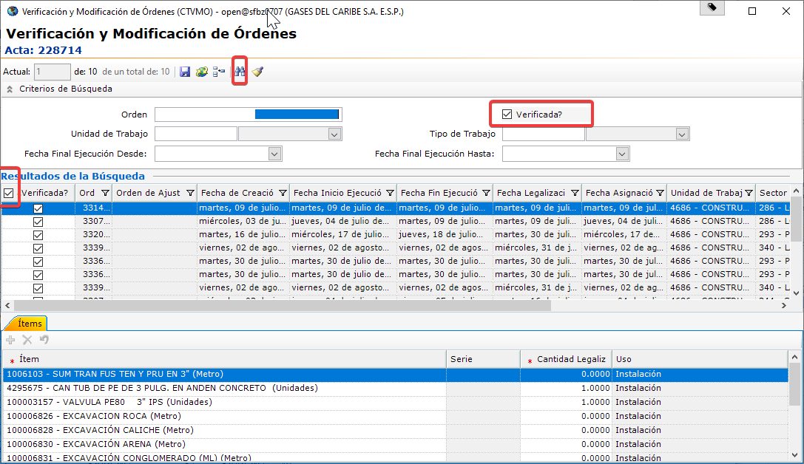
 | Ordenes | Retirar verificacion de actas | CTCCO/Acta de Obligaciones/Verificacion y Modificacion de Ordenes

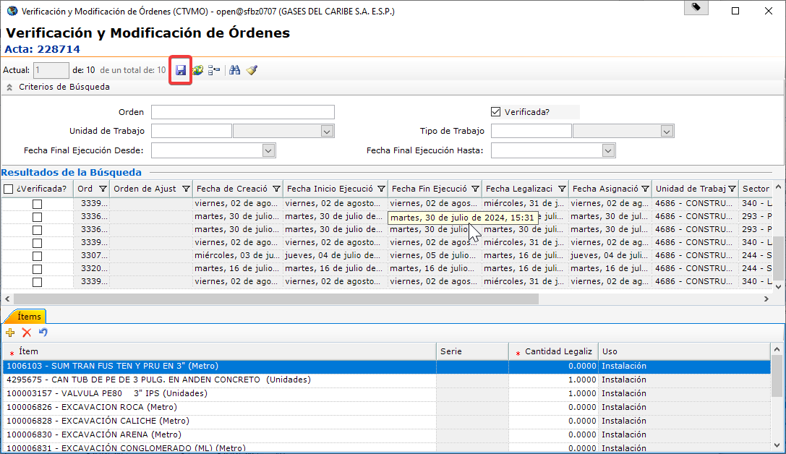

Generar
 | CTCCO/Operación/Generacion de Obligaciones a Contratista
 | En caso que genere novedades de ofertados se debe Regenerar Obligaciones

